4
Thủ thuật 4: | Định dạng ngày tháng

 | Ngày Tháng | Định dạng | Kết quả | Cách thực hiện
 | 2020-04-17 |  | 2020-04-17
 |  |  | Apr-20 | Bước 1: | Chọn ô format -> Chuột phải -> Format Cells…->Custom
 |  |  |  | Bước 2: | Gõ tương ứng như phần định dạng để ra kết quả
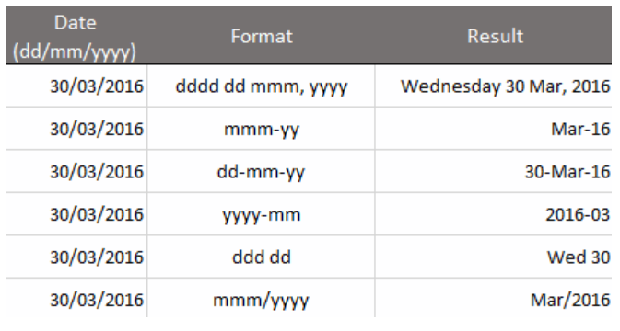

 |  |  |  | Ghi chú:
 |  |  |  |  | Phím tắt để vào Format Cells… là Ctrl+1

5
Thủ thuật 5: | Lựa chọn trung tâm dữ liệu

 |  | Doanh thu các quý
Mã Sản Phẩm | Sản phẩm | Quý 1 | Quý 2 | Quý 3 | Quý 4 | Tổng | Cách thực hiện
M001 | SP0001 | 42 | 28 | 67 | 29 | 166
M002 | SP0002 | 40 | 49 | 92 | 26 | 207 | Bước 1: | Lựa chọn các ô để căn giữa chuỗi ký tự
M003 | SP0003 | 81 | 71 | 76 | 72 | 300 | Bước 2: | Fortmat cells.. -> Alignment -> trong phần Horzontal chọn Center across selection
M004 | SP0004 | 89 | 21 | 61 | 10 | 181
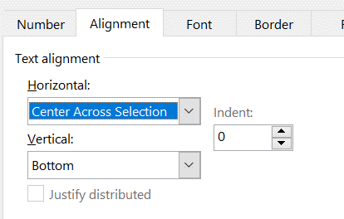
 |  |  |  |  |  |  | Ghi chú:
 |  |  |  |  |  |  |  | Phím tắt để vào Format Cells… là Ctrl+1

8
Thủ thuật 8: | Bỏ giá trị 0 ra khỏi biểu đồ

 | Thời gian | Doanh thu | Cách thực hiện
 | Tháng 1 | 67
 | Tháng 2 | 81 | Bước 1: | Tích chuột vào 1 giá trị bất kỳ
 | Tháng 3 | 0 | Bước 2: | chuột phải chọn Format data label -> Number -> format code: #;-#;
 | Tháng 4 | 0
 | Tháng 5 | 59
 | Tháng 6 | 22 | Ghi chú:
 | Tháng 7 | 43
 | Tháng 8 | 95
 | Tháng 9 | 0
 | Tháng 10 | 68
 | Tháng 11 | 0
 | Tháng 12 | 67

9
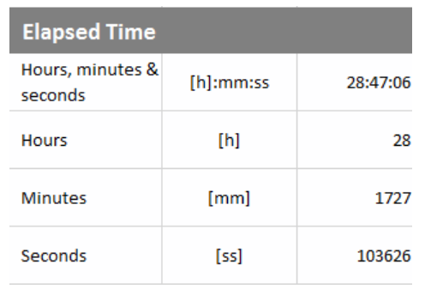
Thủ thuật 9: | Định dạng giờ

 | Khách hàng | Thời gian gọi | Kết quả | Cách thực hiện
 | Công ty 1 | 4:21:23 | 4:21:23
 | Công ty 2 | 25:21:32 | 25:21:32 | Bước 1: | Chọn ô format -> Chuột phải -> Format Cells…->Custom
 | Công ty 3 | 64:43:21 | 64:43:21 | Bước 2: | Gõ tương ứng như phần định dạng để ra kết quả
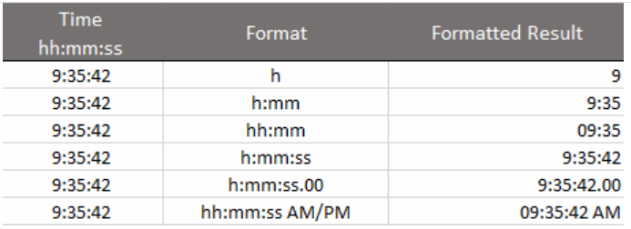
 | Công ty 4 | 3:32:46 | 3:32:46

 |  |  |  | Ghi chú:
 |  |  |  |  | Phím tắt để vào Format Cells… là Ctrl+1

12
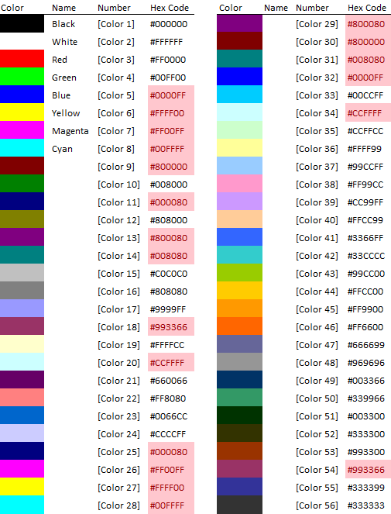
Thủ thuật 12: | Tô màu có điều kiện |  |  |  |  |  | ▼▲

 | Nhân Viên | Kế hoạch | Thực hiện | Tăng Trưởng |  | Cách thực hiện
 | Nhân Viên Thứ 1 | 3138 | 3112 | -26 | ▼
 | Nhân Viên Thứ 2 | 3319 | 3425 | 106 | ▲ | Bước 1: | Chọn vùng cần định dạng
 | Nhân Viên Thứ 3 | 7384 | 7397 | 13 | ▲ | Bước 2: | Format cell -> custom
 | Nhân Viên Thứ 4 | 2575 | 2542 | -33 | ▼ | Bước 3: | [Blue] #;[Color3] -#
 | Nhân Viên Thứ 5 | 4072 | 4155 | 83 | ▲ |  | [red] [<5000] #,##0;[color 5] [>=5000] #,##0
 | Nhân Viên Thứ 6 | 6295 | 6348 | 53 | ▲
 | Nhân Viên Thứ 7 | 9891 | 9951 | 60 | ▲ | Ghi chú:
 | Nhân Viên Thứ 8 | 1196 | 1251 | 55 | ▲ |  | Sau bước 2 thì vùng dữ liệu ban đầu vẫn đang được copy (Có nhấp nháy)
 | Nhân Viên Thứ 9 | 5025 | 4931 | -94 | ▼
 | Nhân Viên Thứ 10 | 2764 | 2675 | -89 | ▼
 | Nhân Viên Thứ 11 | 7336 | 7351 | 15 | ▲
 | Nhân Viên Thứ 12 | 7209 | 7131 | -78 | ▼
 | Nhân Viên Thứ 13 | 6899 | 6823 | -76 | ▼
 | Nhân Viên Thứ 14 | 7733 | 7752 | 19 | ▲

